1.차량말소신청서
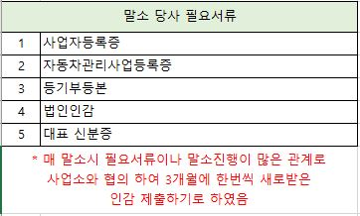
■ 자동차등록규칙 [별지 제17호서식] (앞 쪽) |  |  |  |  |  |  |  |  |  | ML350 BlueTEC 4Matic |  | 162
자동차말소등록신청서

접수번호 |  |  | 접수일 |  |  | 발급일 |  |  | 처리기간 즉시

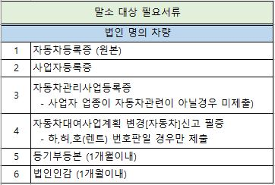
소유자 | 성명(명칭) |  | 노승구(상품용)
 | 주민(법인)등록번호 |  | 850119-1163224 |  |  |  |  |  | 전화번호
 | 사용본거지(차고지) |  | 경기도 수원시 권선구 권선로 341, 412호 413호 (서둔동, 414호)

자동차등록번호 |  |  |  | 차대번호 |  |  |  | 주행거리
01마4868 |  |  |  | WDCDA2EB7FA565993 |  |  |  | 168,533 |  |  | km

말소등록의 원인 | [ ]폐차(용도폐지, 「여객자동차 운수사업법」에 따른 차령 초과 등) |  |  |  |  |  | [ ]제작ㆍ판매자에게 반품 [ ]행정처분이행
 | [v]수출 예정 [ ]도난 |  |  |  |  |  | [ ]천재지변ㆍ교통사고ㆍ화재ㆍ폭파ㆍ매몰 등의 사고
 | [ ]압류등록된 차량으로서 차령 초과 |  |  |  |  |  | [ ]연구ㆍ시험 사용 목적
 | [ ]사고 원인의 규명 등 특수용도 사용 목적 |  |  |  |  |  | [ ]섬지역에서의 해체
 | [ ]외교용 또는 SOFA차량으로서 내국민에게 양도 |  |  |  |  |  | [ ]도로 외의 지역에서의 한정사용 목적
 | [ ]그 밖에 국토교통부장관이 인정하는 사유 |  |  |  |  |  | [ ]멸실 사실을 인정받은 경우

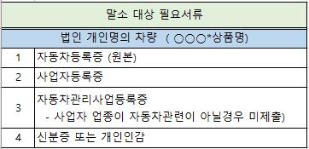
말소사실 | [ V]발급 필요 |  |  |  |  |  | [ ]발급 불필요
증명서

「자동차관리법」 제13조제1항, 「자동차등록령」 제31조제1항 및 「자동차등록규칙」 제37조에 따라 자동차말소등록을 신청합니다.
2026-06-22
 |  |  |  |  | 주소
 |  |  | 신청인 |  | 성명
 |  |  |  |  | 주민등록번호 |  |  |  |  | (서명 또는 인)

특별시장ㆍ광역시장ㆍ도지사ㆍ 특별자치도지사 또는 시장ㆍ군수ㆍ구청장 귀하

위 임 장
위 자동차의 말소등록에 따른 모든 행위를 수임자(신청인)에게 위임한다
위임자 | 주소 | 서울특별시 마포구 매봉산로 31, 에스플랙스센터 시너지움 7층 1인미디어파트너스(상암동) |  |  |  |  |  |  |  | 인감날인
 | 성명 | 주식회사 헤이맨
 | 사업자번호 | 535-87-01734
수임자 | 주소
 | 성명
 | 사업자번호

Invoice-EUR
Hey Man CO,.LTD |  |  | PROFORM INVOICE |  |  | 155
Ssancar LTD. Cho Tae Shin. 499, Aam-dero, Yeonsu-gu, Incheon, Korea Phone: +82-505-366-9977 Email: ssancar9977@gmail.com
 |  |  | Date | 2026-06-15
 |  |  | Invoice No. | 177938
 |  |  | Name | EUROAUTO.AL
 |  |  | Client Name | MIGENA HAMZA DANELLARI
 |  |  | Passport
 |  |  | Adress
 |  |  | Phone
 |  |  | Rate | € 1,742

BANK ACCOUNT INFORMATION
Beneficiary |  | HEYMAN CO,. LTD | Bank Name | SHINHAN BANK
Swift Cose |  | SHBKKRSE | Bank Adress | 20,Sejong-Daero9-Gil,Jung-Gu Seoul South Korea
Bank Account Number |  | 180-012-458342 | Beneficiary Adress | Mapo-gu, Seoul, Republic of Korea

Code | Brand | Model | Chassis No. | FOB PRICE | Shipping cost
177938 | HYUNDAI | i30 | KMHD251UBEU177938 | € 4,460

 |  | AUTO LODING |  | € 0
 |  | TAX D/C |  | € 0.00
 |  | SUB TOTAL |  | € 4,460.00
 |  | DEPOSIT
 |  | DEPOSIT

 |  | TOTAL |  | € 4,460.00

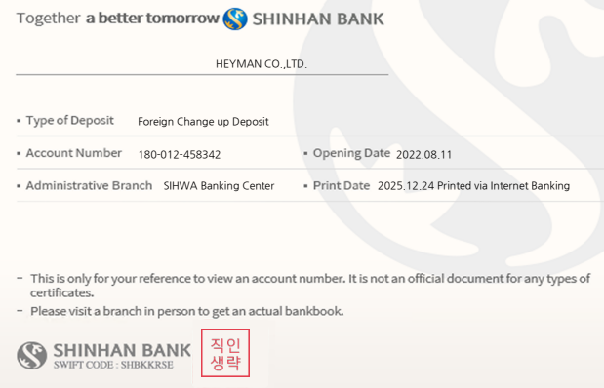
 |  | BALANCE MONEY |  | € 4,460.00

Invoice-USD
 |  |  | PROFORM INVOICE |  |  | 4
Ssancar LTD. Cho Tae Shin. 499, Aam-dero, Yeonsu-gu, Incheon, Korea Phone: +82-505-366-9977 Email: ssancar9977@gmail.com
 |  |  | Date | 2026-01-11
 |  |  | Invoice No. | 17842
 |  |  | Name | R.S,H
 |  |  | Client Name | 0
 |  |  | Passport
 |  |  | Adress
 |  |  | Phone
 |  |  | Dollar Rate | $1,682

BANK ACCOUNT INFORMATION
Beneficiary |  | SSANCAR LTD. | Bank Name | SHINHAN BANK
Swift Cose |  | KOEXKRSE or KOEXKRSEXXX | Bank Adress | 20,Sejong-Daero9-Gil,Jung-Gu Seoul South Korea
Bank Account Number |  | 430-910063-81104 | Beneficiary Adress | 163 Sangideahak-ro, Siheung-si, Gyeonggi-do,Korea

Code | Brand | Model | Chassis No. | FOB PRICE | Shipping cost
17842 | AUDI | Q5 | WAUZZZ8R4FA017842 | $6,949 | $1,521

 |  | COMMISSION |  | $0
 |  | AUTO LODING |  | $0
 |  | TAX D/C |  | $0
 |  | SUB TOTAL |  | $8,470
 |  | DEPOSIT
 |  | DEPOSIT

 |  | TOTAL |  | $8,470

 |  | BALANCE MONEY |  | $8,470

 | 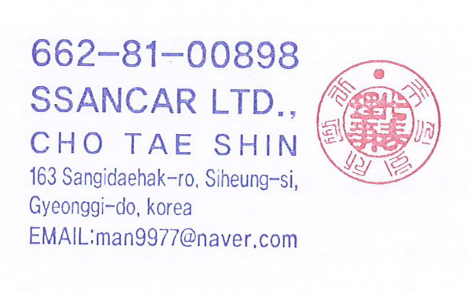

Sheet2
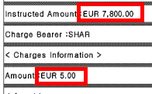
입력 | DOWN | 판매내역 |  |  |  |  |  |  |  |  |  |  |  | 구매내역 |  |  |  |  | 선적내역 |  |  |  |  |  |  |  | 판매사항 |  |  |  |  |  |  |  |  |  |  |  |  | 입금내역 |  |  |  |  |  |  |  |  |  |  |  |  |  |  |  |  |  |  | 회계 |  |  | 기타비용 |  |  |  |  |  |  |  |  |  | 정산사항
번호 | 구입일자 | 판매개수 | 차량번호 | 브랜드 | 차명 | 년식 | 주행거리 | 차대번호 | 담당자 | 구입처 | 소유자 | 주민(법인)등록번호 | 사용본거지 | 송금내역확인 | 구입금액 | 매도비 | 매입합계 | 재고/판매 | 말소일자 | 수리일자 | 면장 | 선적일자 ETD | 비엘 | 도착일자 ETA | 컨테이너 | 면장금액 | 바이어 | 컨사이니 | 판매금원화 | 통화 | 판매금액 | 환율 | 커미션 | Auto Loading | TAX/D.C | 운임비 | 운임 USD | 판매총합계 | 항차/ 컨테이너 | 정산1 | 입금일 | 정산2 | 입금일 | 정산3 | 입금일 | 정산4 | 입금일 | 정산5 | 입금일 | 입금선수금 | 입금일 | 적립금사용 | 적립금 (예치금) | 선수금1 | 선수금2 | 입금합계 | 미납 | 차액내역 | 면장차액 | 차액내역 | 확인 | 말소 | 면허 | 탁송 | 캐리 | 쇼링 | 보험 | 이전비 | 기타1 | 기타2 | 합계 | 매입금액 | 판매금원화 (운송비제외) | 정산판매금원화 (비용공제) | 판매마진 | 부가세마진 | 총마진 | 정산비율 | 지급액 | 실지급액 | 비고
1 | 2025-12-28 | 1 | 02머1859 | Peugeot | 5008 | 2018 | 122,135 | VF3MJAHWWJL026646 | 무사백 |  | 김석희(상품용) | 650915-1162529 | 경기도 수원시 권선구 권선로 308-5, 443호444호(고색동, 도이치 오토월드) | 1/2 대금 15,600,000원 송금/ 완료 | 15,160,000 | 440,000 | 15,600,000 | 입금대기 | 26.01.06 | 26.01.06 | 43274-26-330103X | 26.01.11 | CIGSINDU2601HY01 |  | YOUNGSHIN |  | R.S,H |  | 17,446,240 | EUR | € 8,796 | € 1,684 | € 60 |  |  | € 1,504 | $1,770 | € 10,360 |  | € 10,360 | 26.02.04 |  |  |  |  |  |  |  |  | € 200 |  |  |  |  |  | € 10,560 | € 200 | 무사선수금 | € 10,560 | 무사선수금 |  | 22,500 | 16,500 | 35,000 |  |  | 7,650 |  |  |  | 81,650 | ₩15,600,000 | ₩14,913,504 | ₩14,831,854 | -₩768,146 | ₩1,364,400 | ₩536,629 | ₩268,314 | ₩218,314 | ₩218,314

